화면 흐름
앱 기본 설계서 |  |  |  | 담당자 | 반짝임 |  | 확인일

 |  |  |  |  | DNX | 요네야마 | 확인일 | 2021-04-28

화면 코드 | F2720M00 F2720S01 F2720P01 | 흐름 이름 | 기타 행 송금 결과 조회 흐름

STEP1
☆
STEP2
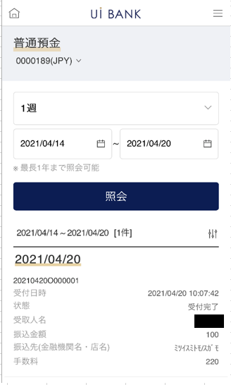 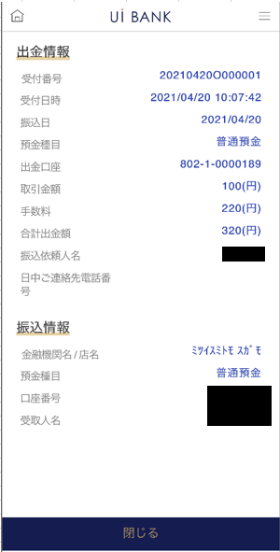

보충 설명:
☆：UI 은행님의 로고 삽입에 영향을 주어 표제의 타이틀에 로고가 삽입되고 있습니다. 최신판의 것으로는 디자인의 관계상 「송금/이체 수속」이라고 타이틀 표기하고 있습니다. 희망의 문언등 있으면 상담해 주시면 감사하겠습니다.

F2720S01_화면 레이아웃
앱 기본 설계서 |  |  |  |  |  |  |  |  | 담당자 | 반짝임 |  |  | 확인일

 |  |  |  |  |  |  |  |  |  | DNX | 요네야마 |  | 확인일 | 2021-04-28

요건 충족표 No. | 43 | 카테고리 | App PKG | 레벨 1 | 레벨 2 | 레벨 3 |  | 레벨 4 | 레벨 5
 |  |  |  | 모바일 앱 | 기본 기능 | MENU

요건 충족표 No. | 57, 58 | 카테고리 | 외부 PKG | 레벨 1 | 레벨 2 | 레벨 3 |  | 레벨 4 | 레벨 5
 |  |  |  | 전은 시스템 | 전은 시스템 | 코어 타임 모어 타임

화면 코드 | F2720S01 | 화면명 | 기타 행 송금 결과 조회

화면 레이아웃: |  |  |  |  |  |  | 화면 설명:

 |  |  |  |  |  |  | - 계좌 및 조회 기간 선택 - 기간 선택 후 조회 - 하단에 목록 출력 - 목록을 누르면 상세 팝업

1

 |  |  |  |  |  |  | 항목 설명

2
 |  |  |  |  |  |  | 항번 | 조작 | 선택/입력 내용 |  |  | 비고 |  | AiTHER와의 협력 (참조 소스 데이터)

3
 |  |  |  |  |  |  | 1 | － | 항상 표시 |  |  | - |  | 0248
 |  |  |  |  |  |  | 2 | 풀다운 | 1일, 1주, 2주, 1개월, 3개월 |  |  | - |  | -
 |  |  |  |  |  |  | 3 | 클릭 | 캘린더에서 선택 |  |  | - |  | -
 |  |  |  |  |  |  | 4 | 클릭 | - |  |  | 항목 5 표시 |  | -
 |  |  |  |  |  |  | 5 | 클릭 | - |  |  | F2720P01로 전환 |  | -
 |  |  |  |  |  |  | 6
4
 |  |  |  |  |  |  | 7
 |  |  |  |  |  |  | 8
 |  |  |  |  |  |  | 9
 |  |  |  |  |  |  | 10
 |  |  |  |  |  |  | 11
 |  |  |  |  |  |  | 12
 |  |  |  |  |  |  | 13
5
 |  |  |  |  |  |  | 14
 |  |  |  |  |  |  | 15
 |  |  |  |  |  |  | 키라보시 님 코멘트 & 디자인 변경 코멘트 (요구 사항 정의 참조) |  |  |  |  |  |  | 대응 확인
 |  |  |  |  |  |  | No. | 내용
 |  |  |  |  |  |  | 1 | 예금 계좌의 상품명을 결정 후 변경 |  |  |  |  |  | 항목 1 대응 완료
 |  |  |  |  |  |  | 2 | 조회 기간을 리스트로부터 선택했을 때 등의 거동의 설명 문언을 추가 희망합니다 |  |  |  |  |  | 문언 제공 대기
 |  |  |  |  |  |  | 3
 |  |  |  |  |  |  | 4
 |  |  |  |  |  |  | 5
 |  |  |  |  |  |  | 6
 |  |  |  |  |  |  | 7
 |  |  |  |  |  |  | 8
 |  |  |  |  |  |  | 9
 |  |  |  |  |  |  | 10

F2720P01_화면 레이아웃
앱 기본 설계서 |  |  |  |  |  |  |  |  | 담당자 | 반짝임 |  |  | 확인일

 |  |  |  |  |  |  |  |  |  | DNX | 요네야마 |  | 확인일 | 2021-04-28

요건 충족표 No. | 43 | 카테고리 | App PKG | 레벨 1 | 레벨 2 | 레벨 3 |  | 레벨 4 | 레벨 5
 |  |  |  | 모바일 앱 | 기본 기능 | MENU

요건 충족표 No. | 57, 58 | 카테고리 | 외부 PKG | 레벨 1 | 레벨 2 | 레벨 3 |  | 레벨 4 | 레벨 5
 |  |  |  | 전은 시스템 | 전은 시스템 | 코어 타임 모어 타임

화면 코드 | F2720P01 | 화면명 | 기타 행 송금 결과 조회

화면 레이아웃: |  |  |  |  |  |  | 화면 설명:

 |  |  |  |  |  |  | - 클릭 목록 세부 사항 - 하단 닫기 버튼으로 팝업 폐쇄

1

 |  |  |  |  |  |  | 항목 설명

 |  |  |  |  |  |  | 항번 | 조작 | 선택/입력 내용 |  |  | 비고 |  | AiTHER와의 협력 (참조 소스 데이터)

 |  |  |  |  |  |  | 1 | － | 항상 표시 |  |  | - |  | -
 |  |  |  |  |  |  | 2 | － | 항상 표시 |  |  | - |  | -
 |  |  |  |  |  |  | 3 | 클릭 | - |  |  | F2720S01로 전환 |  | -
 |  |  |  |  |  |  | 4
 |  |  |  |  |  |  | 5
 |  |  |  |  |  |  | 6
 |  |  |  |  |  |  | 7
 |  |  |  |  |  |  | 8
 |  |  |  |  |  |  | 9
2
 |  |  |  |  |  |  | 10
 |  |  |  |  |  |  | 11
 |  |  |  |  |  |  | 12
 |  |  |  |  |  |  | 13
 |  |  |  |  |  |  | 14
 |  |  |  |  |  |  | 15
 |  |  |  |  |  |  | 키라보시 님 코멘트 & 디자인 변경 코멘트 (요구 사항 정의 참조) |  |  |  |  |  |  | 대응 확인
 |  |  |  |  |  |  | No. | 내용
 |  |  |  |  |  |  | 1 | -
 |  |  |  |  |  |  | 2
 |  |  |  |  |  |  | 3
 |  |  |  |  |  |  | 4
 |  |  |  |  |  |  | 5
 |  |  |  |  |  |  | 6
 |  |  |  |  |  |  | 7
3
 |  |  |  |  |  |  | 8
 |  |  |  |  |  |  | 9
 |  |  |  |  |  |  | 10

